Mapa_kraje_vyvoj
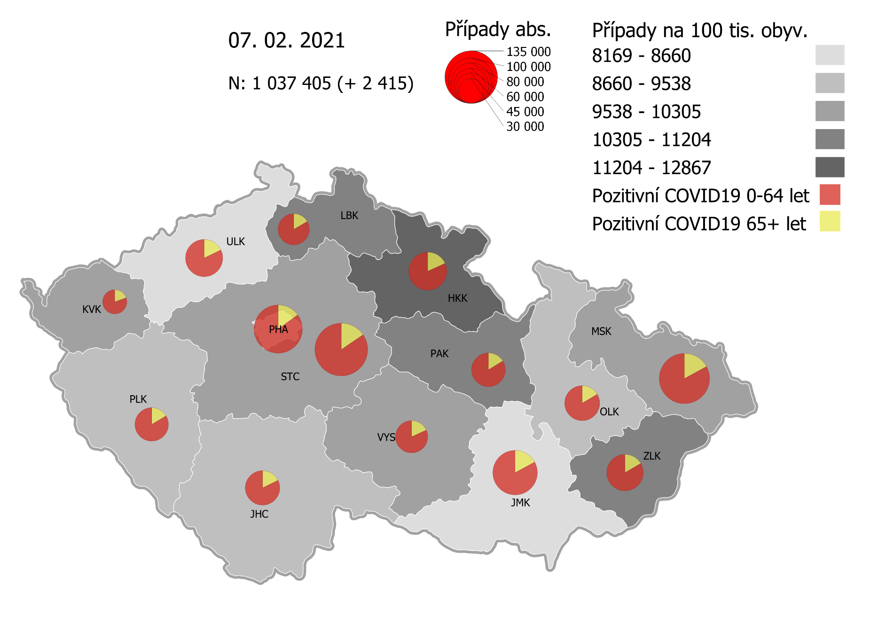
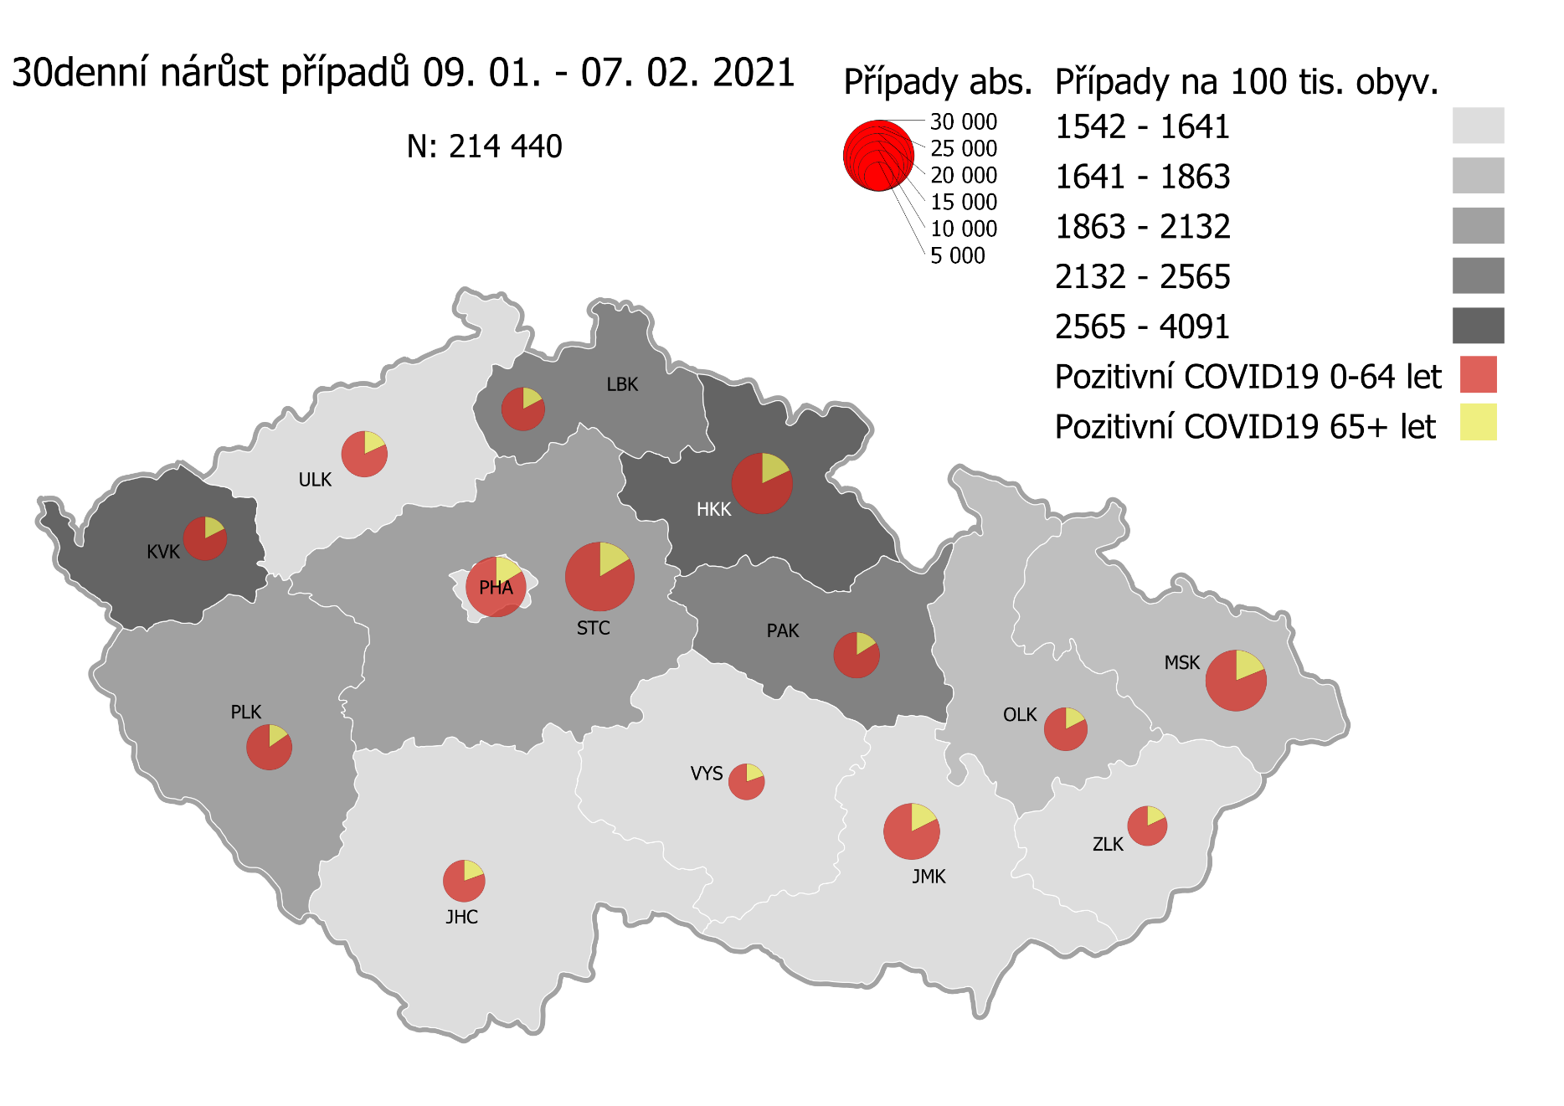
Kumulativní počet pozitivních pacientů COVID-19 v krajích ČR dle bydliště absolutně a na 100 tis. obyvatel
ke dni | 2/8/21
KÓD NUTS3 | Název kraje | Zkratka NUTS3 | Pozitivní COVID19 | Obyvatelstvo 1. 1. 2020 | Na 100 000 obyvatel | Nárůst za 7 dní (v %) | Nárůst za 7 dní na 100 000 obyvatel | Nárůst COVDI19 7 dní zpětně | z toho 02.02 | z toho 03.02 | z toho 04.02 | z toho 05.02 | z toho 06.02 | z toho 07.02 | z toho 08.02
CZ010 | Hlavní město Praha | PHA | 115,844 | 1,324,277 | 8,747.7 | 5.4% | 451.3 | 5,976 | 970 | 971 | 1,056 | 896 | 592 | 340 | 1,151
CZ020 | Středočeský kraj | STC | 138,021 | 1,385,141 | 9,964.4 | 5.8% | 546.2 | 7,565 | 1,472 | 1,320 | 1,191 | 1,301 | 774 | 284 | 1,223
CZ031 | Jihočeský kraj | JHC | 58,549 | 644,083 | 9,090.3 | 4.2% | 368.1 | 2,371 | 472 | 458 | 467 | 449 | 120 | 68 | 337
CZ032 | Plzeňský kraj | PLK | 55,692 | 589,899 | 9,440.9 | 7.4% | 652.3 | 3,848 | 650 | 768 | 769 | 747 | 208 | 94 | 612
CZ041 | Karlovarský kraj | KVK | 29,102 | 294,664 | 9,876.3 | 12.4% | 1,088.4 | 3,207 | 538 | 850 | 333 | 586 | 594 | 157 | 149
CZ042 | Ústecký kraj | ULK | 68,861 | 820,965 | 8,387.8 | 4.8% | 387.5 | 3,181 | 569 | 614 | 553 | 481 | 376 | 165 | 423
CZ051 | Liberecký kraj | LBK | 48,721 | 443,690 | 10,980.9 | 5.6% | 581.5 | 2,580 | 446 | 451 | 448 | 439 | 188 | 129 | 479
CZ052 | Královéhradecký kraj | HKK | 71,698 | 551,647 | 12,997.1 | 8.6% | 1,030.9 | 5,687 | 882 | 1,286 | 928 | 815 | 552 | 506 | 718
CZ053 | Pardubický kraj | PAK | 56,387 | 522,662 | 10,788.4 | 5.9% | 603.6 | 3,155 | 590 | 610 | 416 | 493 | 305 | 134 | 607
CZ063 | Kraj Vysočina | VYS | 51,868 | 509,813 | 10,173.9 | 3.3% | 328.2 | 1,673 | 379 | 238 | 237 | 307 | 156 | 47 | 309
CZ064 | Jihomoravský kraj | JMK | 98,036 | 1,191,989 | 8,224.6 | 4.3% | 340.7 | 4,061 | 727 | 854 | 545 | 725 | 381 | 199 | 630
CZ071 | Olomoucký kraj | OLK | 60,647 | 632,015 | 9,595.8 | 3.7% | 343.2 | 2,169 | 512 | 404 | 331 | 386 | 87 | 85 | 364
CZ072 | Zlínský kraj | ZLK | 65,405 | 582,555 | 11,227.3 | 2.2% | 244.4 | 1,424 | 275 | 250 | 294 | 229 | 175 | 61 | 140
CZ080 | Moravskoslezský kraj | MSK | 124,214 | 1,200,539 | 10,346.5 | 2.9% | 289.5 | 3,476 | 653 | 566 | 525 | 751 | 296 | 178 | 507
CZ088 | Neurčeno |  | 802 |  |  | 2.6% |  | 20 | 4 | 6 | 0 | 4 | 2 | 0 | 4
CZ099 | Cizinci bez pobytu v ČR |  | 1,285 |  |  | 3.0% |  | 37 | 3 | 9 | 7 | 5 | 1 | 2 | 10

CZ | Česká republika | ČR | 1,045,132 | 10,693,939 | 9,773.1 | 5.1% | 471.6 | 50,430 | 9,142 | 9,655 | 8,100 | 8,614 | 4,807 | 2,449 | 7,663
KÓD NUTS3 | Název kraje | Zkratka NUTS3 | z toho ve věku 65+ | z toho obyv. 65+ | na 100 000 obyv. 65+ | Nárůst za 7 dní (65+ v %) | Nárůst za 7 dní na 100 000 obyv. 65+ | Nárůst COVDI19 7 dní zpětně | z toho 65+ 02.02 | z toho 65+ 03.02 | z toho 65+ 04.02 | z toho 65+ 05.02 | z toho 65+ 06.02 | z toho 65+ 07.02 | z toho 65+ 08.02
CZ010 | Hlavní město Praha | PHA | 17,270 | 251,166 | 6,875.9 | 5.7% | 371.9 | 934 | 174 | 146 | 171 | 152 | 87 | 60 | 144
CZ020 | Středočeský kraj | STC | 21,286 | 255,825 | 8,320.5 | 5.7% | 449.1 | 1,149 | 225 | 204 | 186 | 191 | 141 | 45 | 157
CZ031 | Jihočeský kraj | JHC | 10,356 | 131,832 | 7,855.5 | 4.1% | 307.2 | 405 | 76 | 57 | 89 | 83 | 32 | 17 | 51
CZ032 | Plzeňský kraj | PLK | 9,120 | 119,690 | 7,619.7 | 6.1% | 439.5 | 526 | 75 | 121 | 98 | 111 | 25 | 21 | 75
CZ041 | Karlovarský kraj | KVK | 5,689 | 60,178 | 9,453.6 | 9.4% | 812.6 | 489 | 68 | 102 | 53 | 99 | 96 | 41 | 30
CZ042 | Ústecký kraj | ULK | 12,239 | 161,527 | 7,577.1 | 4.3% | 315.7 | 510 | 104 | 94 | 74 | 75 | 62 | 32 | 69
CZ051 | Liberecký kraj | LBK | 8,082 | 89,906 | 8,989.4 | 5.4% | 461.6 | 415 | 62 | 76 | 76 | 59 | 29 | 23 | 90
CZ052 | Královéhradecký kraj | HKK | 12,989 | 119,407 | 10,877.9 | 8.1% | 814.9 | 973 | 163 | 198 | 166 | 170 | 78 | 108 | 90
CZ053 | Pardubický kraj | PAK | 9,111 | 106,085 | 8,588.4 | 5.8% | 473.2 | 502 | 86 | 98 | 85 | 83 | 41 | 17 | 92
CZ063 | Kraj Vysočina | VYS | 9,411 | 104,291 | 9,023.8 | 3.3% | 288.6 | 301 | 68 | 34 | 37 | 73 | 33 | 7 | 49
CZ064 | Jihomoravský kraj | JMK | 16,743 | 238,620 | 7,016.6 | 3.8% | 254.0 | 606 | 119 | 116 | 84 | 98 | 55 | 30 | 104
CZ071 | Olomoucký kraj | OLK | 9,957 | 130,935 | 7,604.5 | 3.7% | 271.9 | 356 | 71 | 66 | 64 | 73 | 17 | 9 | 56
CZ072 | Zlínský kraj | ZLK | 10,798 | 121,339 | 8,899.0 | 2.2% | 191.2 | 232 | 42 | 44 | 63 | 28 | 31 | 7 | 17
CZ080 | Moravskoslezský kraj | MSK | 21,132 | 240,829 | 8,774.7 | 2.6% | 223.8 | 539 | 101 | 77 | 84 | 119 | 43 | 31 | 84
CZ088 | Neurčeno |  | 85 |  |  | 4.9% |  | 4 | 3 | 1 | 0 | 0 | 0 | 0 | 0
CZ099 | Cizinci bez pobytu v ČR |  | 24 |  |  | 0.0% |  | 0 | 0 | 0 | 0 | 0 | 0 | 0 | 0

CZ | Česká republika | ČR | 174,292 | 2,131,630 | 8,176.5 | 4.8% | 372.5 | 7,941 | 1,437 | 1,434 | 1,330 | 1,414 | 770 | 448 | 1,108
KÓD NUTS3 | Název kraje | Zkratka NUTS3 | z toho ve věku 0-5 let | z toho obyv. 0-5 let | na 100 000 obyv. 0-5 let | Nárůst za 7 dní (0-5 let v %) | Nárůst za 7 dní na 100 000 obyv. 0-5 let | Nárůst COVDI19 7 dní zpětně | z toho 0-5 let 02.02 | z toho 0-5 let 03.02 | z toho 0-5 let 04.02 | z toho 0-5 let 05.02 | z toho 0-5 let 06.02 | z toho 0-5 let 07.02 | z toho 0-5 let 08.02
CZ010 | Hlavní město Praha | PHA | 3,620 | 89,638 | 4,038.5 | 7.9% | 296.7 | 266 | 51 | 39 | 61 | 33 | 23 | 10 | 49
CZ020 | Středočeský kraj | STC | 4,653 | 96,527 | 4,820.4 | 7.5% | 337.7 | 326 | 46 | 61 | 67 | 54 | 26 | 17 | 55
CZ031 | Jihočeský kraj | JHC | 1,367 | 40,283 | 3,393.5 | 5.1% | 163.8 | 66 | 16 | 9 | 15 | 8 | 3 | 1 | 14
CZ032 | Plzeňský kraj | PLK | 1,487 | 36,259 | 4,101.1 | 11.2% | 413.7 | 150 | 24 | 22 | 40 | 36 | 2 | 1 | 25
CZ041 | Karlovarský kraj | KVK | 764 | 16,577 | 4,608.8 | 16.5% | 651.5 | 108 | 20 | 31 | 9 | 22 | 19 | 6 | 1
CZ042 | Ústecký kraj | ULK | 1,648 | 49,718 | 3,314.7 | 8.3% | 253.4 | 126 | 23 | 14 | 28 | 27 | 15 | 7 | 12
CZ051 | Liberecký kraj | LBK | 1,503 | 28,292 | 5,312.5 | 7.8% | 385.3 | 109 | 13 | 17 | 29 | 18 | 9 | 9 | 14
CZ052 | Královéhradecký kraj | HKK | 2,311 | 33,422 | 6,914.6 | 13.3% | 813.8 | 272 | 34 | 71 | 33 | 32 | 37 | 29 | 36
CZ053 | Pardubický kraj | PAK | 1,667 | 32,984 | 5,054.0 | 9.0% | 415.4 | 137 | 20 | 24 | 13 | 21 | 18 | 6 | 35
CZ063 | Kraj Vysočina | VYS | 879 | 31,857 | 2,759.2 | 4.9% | 128.7 | 41 | 11 | 6 | 6 | 9 | 2 | 2 | 5
CZ064 | Jihomoravský kraj | JMK | 2,151 | 79,619 | 2,701.6 | 8.2% | 204.7 | 163 | 24 | 42 | 21 | 29 | 12 | 15 | 20
CZ071 | Olomoucký kraj | OLK | 1,445 | 38,976 | 3,707.4 | 6.3% | 218.1 | 85 | 31 | 15 | 11 | 14 | 1 | 6 | 7
CZ072 | Zlínský kraj | ZLK | 2,036 | 35,087 | 5,802.7 | 3.3% | 185.3 | 65 | 13 | 3 | 16 | 13 | 8 | 4 | 8
CZ080 | Moravskoslezský kraj | MSK | 2,938 | 71,917 | 4,085.3 | 3.7% | 144.6 | 104 | 18 | 19 | 14 | 23 | 11 | 5 | 14
CZ088 | Neurčeno |  | 31 |  |  | 3.3% |  | 1 | 0 | 0 | 0 | 1 | 0 | 0 | 0
CZ099 | Cizinci bez pobytu v ČR |  | 7 |  |  | 0.0% |  | 0 | 0 | 0 | 0 | 0 | 0 | 0 | 0
CZ | Česká republika | ČR | 28,507 | 681,156 | 4,185.1 | 7.6% | 296.4 | 2,019 | 344 | 373 | 363 | 340 | 186 | 118 | 295
KÓD NUTS3 | Název kraje | Zkratka NUTS3 | z toho ve věku 6-15 let | z toho obyv. 6-15 let | na 100 000 obyv. 6-15 let | Nárůst za 7 dní (6-15 let v %) | Nárůst za 7 dní na 100 000 obyv. 6-15 let | Nárůst COVDI19 7 dní zpětně | z toho 6-15 let 02.02 | z toho 6-15 let 03.02 | z toho 6-15 let 04.02 | z toho 6-15 let 05.02 | z toho 6-15 let 06.02 | z toho 6-15 let 07.02 | z toho 6-15 let 08.02
CZ010 | Hlavní město Praha | PHA | 9,064 | 131,513 | 6,892.1 | 6.9% | 443.3 | 583 | 96 | 80 | 104 | 98 | 59 | 31 | 115
CZ020 | Středočeský kraj | STC | 12,700 | 163,398 | 7,772.4 | 6.8% | 493.9 | 807 | 153 | 140 | 131 | 141 | 85 | 24 | 133
CZ031 | Jihočeský kraj | JHC | 4,162 | 67,758 | 6,142.4 | 5.8% | 339.4 | 230 | 37 | 61 | 43 | 39 | 11 | 2 | 37
CZ032 | Plzeňský kraj | PLK | 4,218 | 60,678 | 6,951.4 | 7.8% | 501.0 | 304 | 51 | 43 | 83 | 61 | 13 | 9 | 44
CZ041 | Karlovarský kraj | KVK | 1,944 | 30,869 | 6,297.6 | 16.5% | 894.1 | 276 | 61 | 53 | 31 | 59 | 60 | 8 | 4
CZ042 | Ústecký kraj | ULK | 4,817 | 90,219 | 5,339.2 | 6.7% | 333.6 | 301 | 49 | 53 | 53 | 55 | 32 | 14 | 45
CZ051 | Liberecký kraj | LBK | 4,438 | 48,396 | 9,170.2 | 5.9% | 512.4 | 248 | 43 | 29 | 47 | 56 | 25 | 9 | 39
CZ052 | Královéhradecký kraj | HKK | 6,027 | 57,779 | 10,431.1 | 10.6% | 1,000.4 | 578 | 86 | 118 | 90 | 86 | 65 | 55 | 78
CZ053 | Pardubický kraj | PAK | 4,591 | 54,972 | 8,351.5 | 6.6% | 518.4 | 285 | 38 | 58 | 41 | 60 | 19 | 17 | 52
CZ063 | Kraj Vysočina | VYS | 3,181 | 52,247 | 6,088.4 | 3.8% | 222.0 | 116 | 23 | 15 | 16 | 25 | 11 | 1 | 25
CZ064 | Jihomoravský kraj | JMK | 5,825 | 122,670 | 4,748.5 | 6.3% | 282.9 | 347 | 48 | 77 | 31 | 75 | 45 | 15 | 56
CZ071 | Olomoucký kraj | OLK | 4,303 | 65,697 | 6,549.8 | 4.8% | 301.4 | 198 | 51 | 29 | 33 | 30 | 4 | 10 | 41
CZ072 | Zlínský kraj | ZLK | 4,802 | 58,614 | 8,192.6 | 2.5% | 199.6 | 117 | 26 | 22 | 24 | 11 | 18 | 8 | 8
CZ080 | Moravskoslezský kraj | MSK | 8,467 | 123,284 | 6,867.9 | 3.3% | 221.4 | 273 | 48 | 41 | 36 | 76 | 18 | 12 | 42
CZ088 | Neurčeno |  | 9 |  |  | 0.0% |  | 0 | 0 | 0 | 0 | 0 | 0 | 0 | 0
CZ099 | Cizinci bez pobytu v ČR |  | 11 |  |  | 0.0% |  | 0 | 0 | 0 | 0 | 0 | 0 | 0 | 0
CZ | Česká republika | ČR | 78,559 | 1,128,094 | 6,963.9 | 6.3% | 413.4 | 4,663 | 810 | 819 | 763 | 872 | 465 | 215 | 719
KÓD NUTS3 | Název kraje | Zkratka NUTS3 | z toho ve věku 16-19 let | z toho obyv. 16-19 let | na 100 000 obyv. 16-19 let | Nárůst za 7 dní (16-19 let v %) | Nárůst za 7 dní na 100 000 obyv. 16-19 let | Nárůst COVDI19 7 dní zpětně | z toho 16-19 let 02.02 | z toho 16-19 let 03.02 | z toho 16-19 let 04.02 | z toho 16-19 let 05.02 | z toho 16-19 let 06.02 | z toho 16-19 let 07.02 | z toho 16-19 let 08.02
CZ010 | Hlavní město Praha | PHA | 3,952 | 39,781 | 9,934.4 | 4.7% | 447.4 | 178 | 34 | 31 | 29 | 22 | 20 | 8 | 34
CZ020 | Středočeský kraj | STC | 5,473 | 50,226 | 10,896.7 | 5.1% | 531.6 | 267 | 56 | 47 | 42 | 47 | 27 | 13 | 35
CZ031 | Jihočeský kraj | JHC | 2,114 | 23,342 | 9,056.6 | 2.7% | 235.6 | 55 | 11 | 10 | 12 | 12 | 4 | 1 | 5
CZ032 | Plzeňský kraj | PLK | 1,885 | 20,545 | 9,175.0 | 6.5% | 559.7 | 115 | 18 | 30 | 24 | 16 | 9 | 3 | 15
CZ041 | Karlovarský kraj | KVK | 866 | 10,990 | 7,879.9 | 12.8% | 891.7 | 98 | 17 | 13 | 10 | 29 | 23 | 5 | 1
CZ042 | Ústecký kraj | ULK | 2,446 | 31,824 | 7,686.0 | 3.9% | 289.1 | 92 | 15 | 15 | 19 | 12 | 18 | 3 | 10
CZ051 | Liberecký kraj | LBK | 1,874 | 16,399 | 11,427.5 | 4.3% | 469.5 | 77 | 13 | 10 | 10 | 13 | 9 | 5 | 17
CZ052 | Královéhradecký kraj | HKK | 2,523 | 19,988 | 12,622.6 | 8.0% | 935.6 | 187 | 32 | 36 | 31 | 35 | 21 | 14 | 18
CZ053 | Pardubický kraj | PAK | 2,009 | 19,021 | 10,562.0 | 4.7% | 478.4 | 91 | 17 | 20 | 9 | 16 | 7 | 4 | 18
CZ063 | Kraj Vysočina | VYS | 1,808 | 18,797 | 9,618.6 | 3.4% | 313.9 | 59 | 17 | 9 | 4 | 6 | 10 | 0 | 13
CZ064 | Jihomoravský kraj | JMK | 2,947 | 40,581 | 7,262.0 | 3.4% | 239.0 | 97 | 14 | 20 | 11 | 24 | 5 | 4 | 19
CZ071 | Olomoucký kraj | OLK | 2,053 | 22,707 | 9,041.3 | 3.5% | 308.3 | 70 | 14 | 11 | 9 | 21 | 2 | 2 | 11
CZ072 | Zlínský kraj | ZLK | 2,413 | 20,976 | 11,503.6 | 1.7% | 195.5 | 41 | 3 | 6 | 8 | 8 | 8 | 4 | 4
CZ080 | Moravskoslezský kraj | MSK | 4,289 | 43,805 | 9,791.1 | 2.5% | 239.7 | 105 | 10 | 22 | 18 | 17 | 10 | 9 | 19
CZ088 | Neurčeno |  | 24 |  |  | 4.3% |  | 1 | 0 | 0 | 0 | 1 | 0 | 0 | 0
CZ099 | Cizinci bez pobytu v ČR |  | 28 |  |  | 3.7% |  | 1 | 0 | 1 | 0 | 0 | 0 | 0 | 0
CZ | Česká republika | ČR | 36,704 | 378,982 | 9,684.9 | 4.4% | 404.8 | 1,534 | 271 | 281 | 236 | 279 | 173 | 75 | 219

 |  |  |  | Mapa výskytu COVID-19 v krajích ČR
 |  |  |  | Počet pozitivních pacientů kumulativně v krajích bydliště v ČR na 100 tis. obyvatel a absolutně z dat |  |  |  |  |  |  |  |  |  |  | ke dni 07.02.rrrr 23:59

Mapa_okresy_vývoj
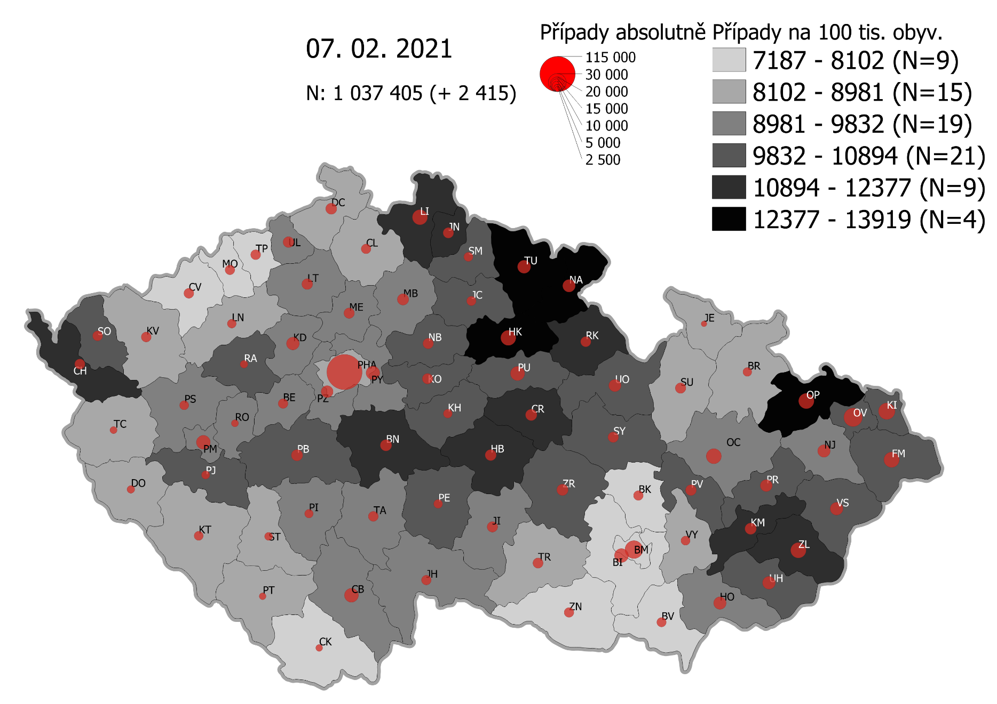
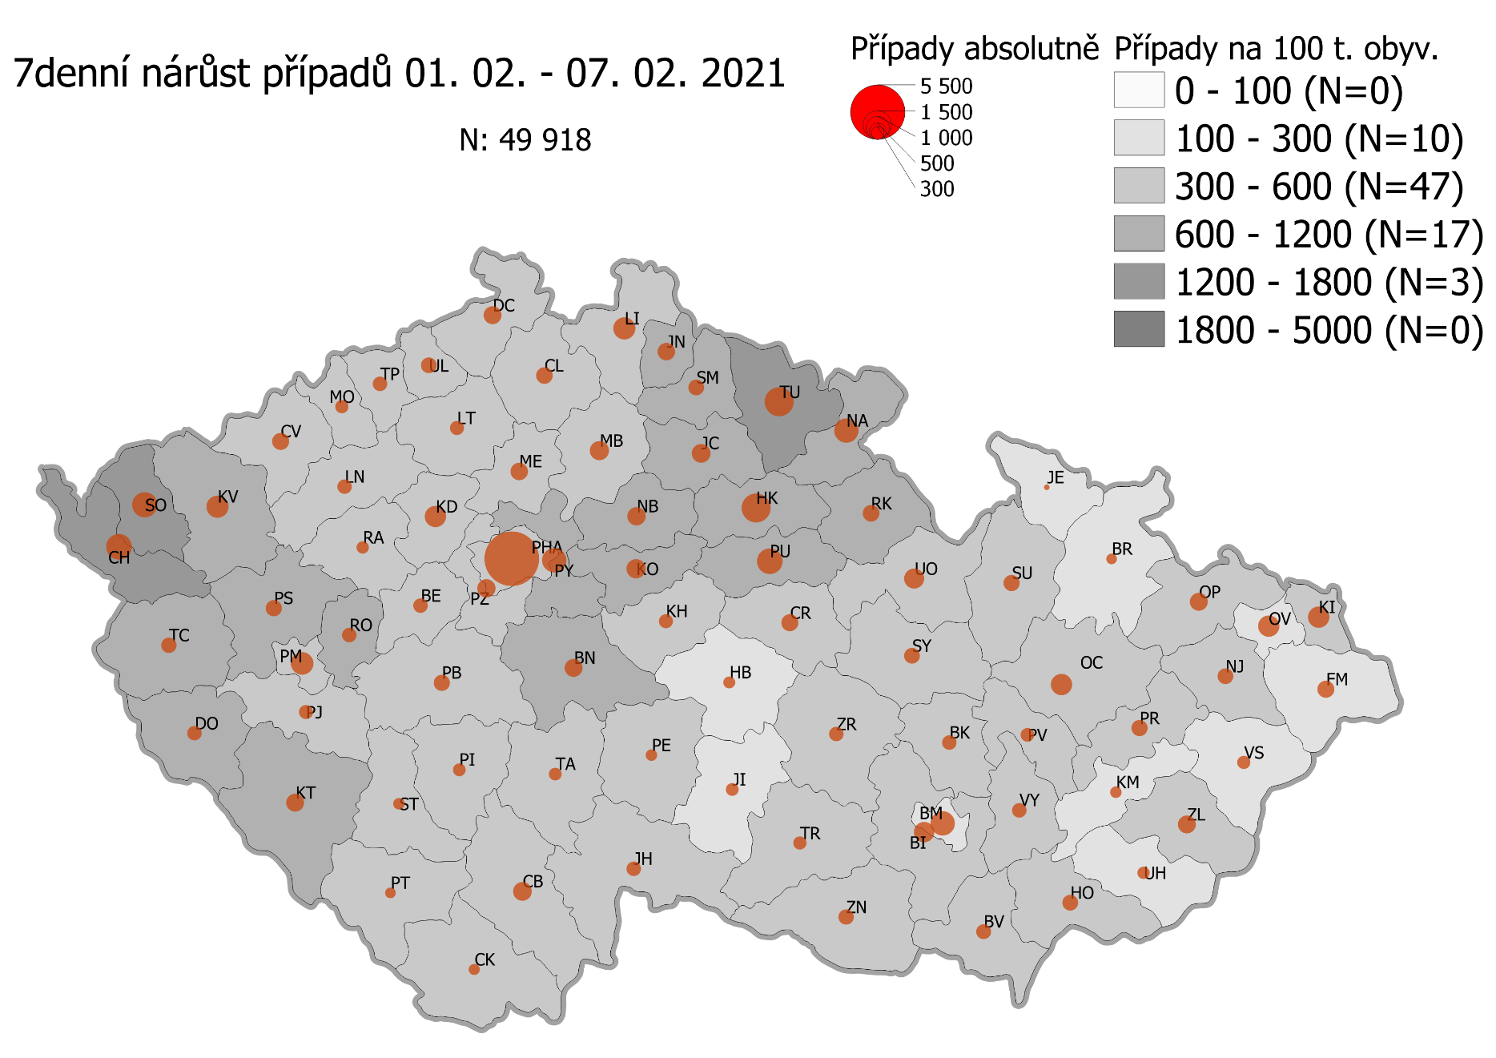
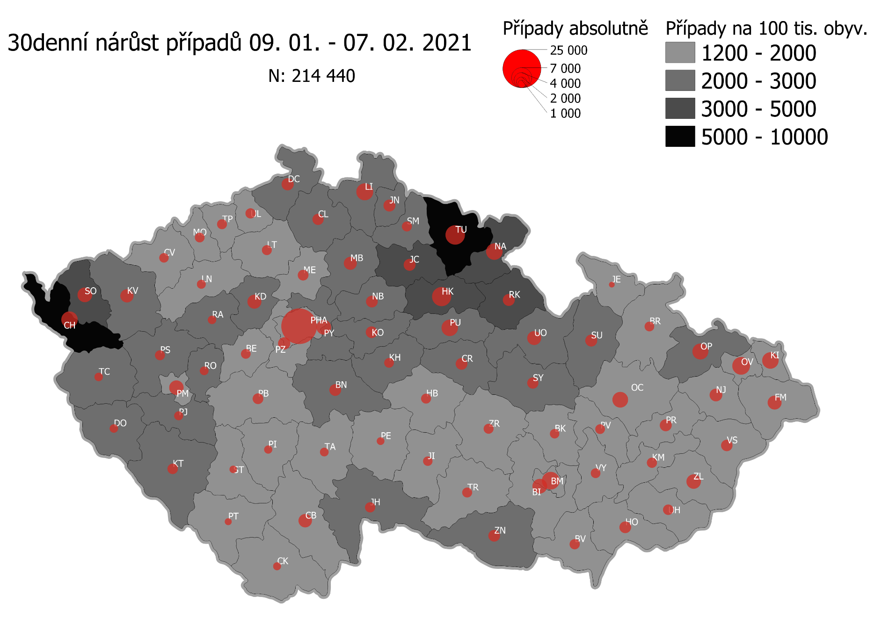
Pořadí okresů dle kumulativní incidence COVID-19 ke dni |  |  |  |  |  | 08.02.rrrr 23:59
KÓD LAU1 | Zkratka kraje název okresu (LAU1) | Zkratka LAU1 | Počet obyvatel | Připady COVID-19 | Celkem na 100 tisíc obyvatel | Nárůst COVDI19 30 dní zpětně | za 30 dní na 100 tisíc obyvatel | Nárůst COVDI19 7 dní zpětně | za 7 dní na 100 tisíc obyvatel
CZ0525 | HKK - Trutnov | TU | 117,978 | 16,622 | 14,089.1 | 6,560 | 5,560.4 | 1,727 | 1,463.8
CZ0523 | HKK - Náchod | NA | 109,958 | 14,994 | 13,636.1 | 4,628 | 4,208.9 | 1,112 | 1,011.3
CZ0521 | HKK - Hradec Králové | HK | 164,283 | 21,484 | 13,077.4 | 6,422 | 3,909.1 | 1,632 | 993.4
CZ0805 | MSK - Opava | OP | 176,236 | 22,410 | 12,715.9 | 4,244 | 2,408.1 | 637 | 361.4
CZ0524 | HKK - Rychnov nad Kněžnou | RK | 79,383 | 9,893 | 12,462.4 | 2,452 | 3,088.8 | 560 | 705.4
CZ0201 | STC - Benešov | BN | 99,414 | 12,066 | 12,137.1 | 2,358 | 2,371.9 | 613 | 616.6
CZ0631 | VYS - Havlíčkův Brod | HB | 94,915 | 11,516 | 12,133.0 | 1,753 | 1,846.9 | 277 | 291.8
CZ0513 | LBK - Liberec | LI | 175,626 | 21,224 | 12,084.8 | 4,928 | 2,806.0 | 938 | 534.1
CZ0531 | PAK - Chrudim | CR | 104,613 | 12,367 | 11,821.7 | 2,411 | 2,304.7 | 558 | 533.4
CZ0724 | ZLK - Zlín | ZL | 191,652 | 22,374 | 11,674.3 | 3,476 | 1,813.7 | 570 | 297.4
CZ0512 | LBK - Jablonec nad Nisou | JN | 90,667 | 10,353 | 11,418.7 | 2,512 | 2,770.6 | 592 | 652.9
CZ0721 | ZLK - Kroměříž | KM | 105,343 | 11,972 | 11,364.8 | 1,732 | 1,644.2 | 252 | 239.2
CZ0411 | KVK - Cheb | CH | 91,634 | 10,257 | 11,193.4 | 4,507 | 4,918.5 | 1,194 | 1,303.0
CZ0532 | PAK - Pardubice | PU | 175,441 | 19,341 | 11,024.2 | 4,766 | 2,716.6 | 1,322 | 753.5
CZ0722 | ZLK - Uherské Hradiště | UH | 142,226 | 15,498 | 10,896.7 | 1,858 | 1,306.4 | 289 | 203.2
CZ0522 | HKK - Jičín | JC | 80,045 | 8,705 | 10,875.1 | 2,469 | 3,084.5 | 656 | 819.5
CZ0514 | LBK - Semily | SM | 74,097 | 8,053 | 10,868.2 | 1,776 | 2,396.9 | 522 | 704.5
CZ0723 | ZLK - Vsetín | VS | 143,334 | 15,561 | 10,856.5 | 2,119 | 1,478.4 | 313 | 218.4
CZ0413 | KVK - Sokolov | SO | 88,212 | 9,395 | 10,650.5 | 3,621 | 4,104.9 | 1,117 | 1,266.3
CZ020B | STC - Příbram | PB | 115,104 | 12,244 | 10,637.3 | 1,992 | 1,730.6 | 483 | 419.6
CZ0633 | VYS - Pelhřimov | PE | 72,302 | 7,654 | 10,586.2 | 1,119 | 1,547.7 | 290 | 401.1
CZ0204 | STC - Kolín | KO | 102,623 | 10,804 | 10,527.9 | 2,350 | 2,289.9 | 718 | 699.6
CZ0714 | OLK - Přerov | PR | 129,512 | 13,622 | 10,517.9 | 2,392 | 1,846.9 | 459 | 354.4
CZ0713 | OLK - Prostějov | PV | 108,646 | 11,391 | 10,484.5 | 1,608 | 1,480.0 | 327 | 301.0
CZ0803 | MSK - Karviná | KI | 246,324 | 25,503 | 10,353.4 | 4,698 | 1,907.2 | 845 | 343.0
CZ0802 | MSK - Frýdek-Místek | FM | 214,660 | 22,174 | 10,329.8 | 3,364 | 1,567.1 | 546 | 254.4
CZ0324 | PLK - Plzeň-jih | PJ | 63,488 | 6,542 | 10,304.3 | 1,478 | 2,328.0 | 407 | 641.1
CZ0533 | PAK - Svitavy | SY | 104,333 | 10,721 | 10,275.8 | 2,271 | 2,176.7 | 479 | 459.1
CZ0635 | VYS - Žďár nad Sázavou | ZR | 118,158 | 12,109 | 10,248.1 | 1,757 | 1,487.0 | 426 | 360.5
CZ020C | STC - Rakovník | RA | 55,562 | 5,692 | 10,244.4 | 1,249 | 2,247.9 | 304 | 547.1
CZ0208 | STC - Nymburk | NB | 100,886 | 10,311 | 10,220.4 | 2,387 | 2,366.0 | 628 | 622.5
CZ0205 | STC - Kutná Hora | KH | 75,828 | 7,685 | 10,134.8 | 1,692 | 2,231.4 | 398 | 524.9
CZ0534 | PAK - Ústí nad Orlicí | UO | 138,275 | 13,958 | 10,094.4 | 3,381 | 2,445.1 | 796 | 575.7
CZ0326 | PLK - Rokycany | RO | 49,349 | 4,921 | 9,971.8 | 1,410 | 2,857.2 | 398 | 806.5
CZ0806 | MSK - Ostrava-město | OV | 320,145 | 31,819 | 9,938.9 | 5,061 | 1,580.8 | 796 | 248.6
CZ0325 | PLK - Plzeň-sever | PS | 79,979 | 7,766 | 9,710.0 | 1,786 | 2,233.1 | 510 | 637.7
CZ0207 | STC - Mladá Boleslav | MB | 130,365 | 12,597 | 9,662.9 | 3,006 | 2,305.8 | 734 | 563.0
CZ0313 | JHC - Jindřichův Hradec | JH | 90,692 | 8,762 | 9,661.3 | 1,888 | 2,081.8 | 413 | 455.4
CZ0804 | MSK - Nový Jičín | NJ | 151,577 | 14,636 | 9,655.8 | 2,632 | 1,736.4 | 442 | 291.6
CZ0206 | STC - Mělník | ME | 109,302 | 10,529 | 9,632.9 | 2,047 | 1,872.8 | 601 | 549.9
CZ0314 | JHC - Písek | PI | 71,587 | 6,855 | 9,575.8 | 1,216 | 1,698.6 | 301 | 420.5
CZ0203 | STC - Kladno | KD | 166,483 | 15,849 | 9,519.9 | 3,479 | 2,089.7 | 836 | 502.2
CZ0645 | JMK - Hodonín | HO | 153,943 | 14,625 | 9,500.3 | 2,507 | 1,628.5 | 514 | 333.9
CZ0632 | VYS - Jihlava | JI | 113,628 | 10,764 | 9,473.0 | 1,550 | 1,364.1 | 336 | 295.7
CZ0209 | STC - Praha-východ | PY | 185,178 | 17,537 | 9,470.3 | 3,904 | 2,108.2 | 1,162 | 627.5
CZ0423 | ULK - Litoměřice | LT | 119,668 | 11,290 | 9,434.4 | 1,760 | 1,470.7 | 396 | 330.9
CZ0323 | PLK - Plzeň-město | PM | 194,280 | 18,321 | 9,430.2 | 3,805 | 1,958.5 | 1,048 | 539.4
CZ0202 | STC - Beroun | BE | 95,058 | 8,936 | 9,400.6 | 1,620 | 1,704.2 | 409 | 430.3
CZ0317 | JHC - Tábor | TA | 102,595 | 9,557 | 9,315.3 | 1,375 | 1,340.2 | 324 | 315.8
CZ0311 | JHC - České Budějovice | CB | 195,903 | 18,218 | 9,299.5 | 3,213 | 1,640.1 | 656 | 334.9
CZ0712 | OLK - Olomouc | OC | 235,472 | 21,874 | 9,289.4 | 4,153 | 1,763.7 | 836 | 355.0
CZ020A | STC - Praha-západ | PZ | 149,338 | 13,770 | 9,220.7 | 2,685 | 1,797.9 | 679 | 454.7
CZ0427 | ULK - Ústí nad Labem | UL | 119,338 | 10,903 | 9,136.2 | 1,824 | 1,528.4 | 492 | 412.3
CZ0322 | PLK - Klatovy | KT | 86,405 | 7,847 | 9,081.7 | 1,950 | 2,256.8 | 628 | 726.8
CZ0421 | ULK - Děčín | DC | 129,542 | 11,635 | 8,981.6 | 2,592 | 2,000.9 | 573 | 442.3
CZ0321 | PLK - Domažlice | DO | 62,062 | 5,548 | 8,939.4 | 1,269 | 2,044.7 | 399 | 642.9
CZ0634 | VYS - Třebíč | TR | 110,810 | 9,824 | 8,865.6 | 1,706 | 1,539.6 | 344 | 310.4
CZ0646 | JMK - Vyškov | VY | 92,280 | 8,125 | 8,804.7 | 1,648 | 1,785.9 | 370 | 401.0
CZ0511 | LBK - Česká Lípa | CL | 103,300 | 9,090 | 8,799.6 | 2,200 | 2,129.7 | 528 | 511.1
CZ0315 | JHC - Prachatice | PT | 50,978 | 4,467 | 8,762.6 | 873 | 1,712.5 | 199 | 390.4
CZ0316 | JHC - Strakonice | ST | 70,772 | 6,191 | 8,747.8 | 1,003 | 1,417.2 | 242 | 341.9
CZ0100 | PHA - Praha | PH | 1,324,277 | 115,844 | 8,747.7 | 22,107 | 1,669.4 | 5,976 | 451.3
CZ0327 | PLK - Tachov | TC | 54,336 | 4,747 | 8,736.4 | 1,239 | 2,280.3 | 458 | 842.9
CZ0715 | OLK - Šumperk | SU | 120,417 | 10,476 | 8,699.8 | 2,343 | 1,945.7 | 487 | 404.4
CZ0711 | OLK - Jeseník | JE | 37,968 | 3,284 | 8,649.4 | 507 | 1,335.3 | 60 | 158.0
CZ0424 | ULK - Louny | LN | 86,691 | 7,408 | 8,545.3 | 1,416 | 1,633.4 | 400 | 461.4
CZ0801 | MSK - Bruntál | BR | 91,597 | 7,647 | 8,348.5 | 1,584 | 1,729.3 | 210 | 229.3
CZ0412 | KVK - Karlovy Vary | KV | 114,818 | 9,449 | 8,229.5 | 2,985 | 2,599.8 | 896 | 780.4
CZ0641 | JMK - Blansko | BK | 109,136 | 8,904 | 8,158.6 | 1,633 | 1,496.3 | 395 | 361.9
CZ0643 | JMK - Brno-venkov | BI | 224,642 | 18,203 | 8,103.1 | 3,665 | 1,631.5 | 798 | 355.2
CZ0642 | JMK - Brno-město | BM | 381,346 | 30,596 | 8,023.2 | 5,317 | 1,394.3 | 1,068 | 280.1
CZ0647 | JMK - Znojmo | ZN | 114,351 | 9,152 | 8,003.4 | 2,428 | 2,123.3 | 461 | 403.1
CZ0425 | ULK - Most | MO | 111,708 | 8,692 | 7,781.0 | 1,584 | 1,418.0 | 337 | 301.7
CZ0426 | ULK - Teplice | TP | 129,072 | 9,741 | 7,547.0 | 1,776 | 1,376.0 | 448 | 347.1
CZ0422 | ULK - Chomutov | CV | 124,946 | 9,192 | 7,356.8 | 1,589 | 1,271.7 | 535 | 428.2
CZ0312 | JHC - Český Krumlov | CK | 61,556 | 4,499 | 7,308.8 | 1,014 | 1,647.3 | 236 | 383.4
CZ0644 | JMK - Břeclav | BV | 116,291 | 8,430 | 7,249.1 | 1,831 | 1,574.5 | 455 | 391.3
CZ088Y | Bydliště neurčeno |  |  | 832 | 0.0 | 71 | 0.0 | 20 | 0.0
CZ099Y | Cizinci bez trvalého pobytu |  |  | 1,285 | 0.0 | 147 | 0.0 | 37 | 0.0
Poznámka: Data obsahují počet případů vč. laboratorních pozitivit k danému datu neverifikovaných na KHS.

Mapa výskytu COVID-19 v ČR - základ modelu šíření nemoci
Počet pozitivních pacientů kumulativně v okresech bydliště ČR na 100 tis. obyvatel a absolutně z dat |  |  |  |  |  |  |  |  |  | ke dni 07.02.rrrr 23:59

